画面遷移図
画面遷移図

登録

社内情報
パンチ
月報
設定

プロジェクトの設定

情報詳細
パスワードの設定

会社概要

アバウト

登録
画面定義
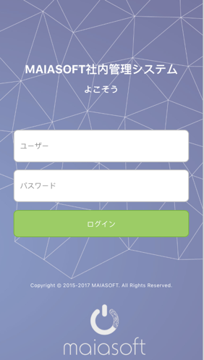

項目定義

 | 画面項目
 | No | 項目名称 |  |  |  |  | 分類 | 必須 | 桁数 | フォーマット | テーブル | フィールド | 備考
 | 1 | 画面全体 |  |  |  |  | バック グラウンド |  |  |  |  |  | backupground.jpg
 | 2 | タイトル（大） |  |  |  |  | テキスト |  |  | 22pt 白 |  |  | MAIASOFT社内管理システム
 | 3 | タイトル（小） |  |  |  |  | テキスト |  |  | 16pt 白 |  |  | よこそう
 | 4 | ユーザー名 |  |  |  |  | テキスト入力 | ○ | 20 | 14pt 黒 | Users | name | デフォルト設定：ユーザー #888888
 | 5 | パスワード |  |  |  |  | テキスト入力 | ○ | 20 | 14pt 黒 | Users | pwd | デフォルト設定：パスワード #888888 暗号化
 | 6 | ログイン |  |  |  |  | ボータン |  |  | 14pt 白 #9ccc65 |  |  | イベント処理部分に参照

イベント処理

 | ログインボータン押す時、イベント処理

 |  | 条件分岐開始
 |  |  | ユーザー名とパスワードが空白場合
 |  |  |  | 画面に、「ユーザー名とパスワードを入力してください」を提示する
 |  |  | 上記以外、登録検証
 |  |  |  | パスワードの値が暗号化処理し（SHA2予定）、120桁文字列を作成する
 |  |  |  | サーバーにパスワードの正確性を判断する（select pwd from users where username = #username#）
 |  |  |  |  | 正しい場合
 |  |  |  |  |  | パンチ画面に遷移する
 |  |  |  |  |  | 登録成功の情報、ローカルsqliteに追加する
 |  |  |  |  | 間違う場合
 |  |  |  |  |  | 画面に、「ユーザー名とパスワードを確認してください」を提示する
 |  | 条件分岐終了

パンチ
画面定義

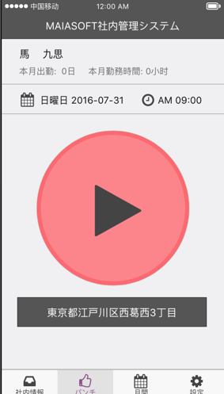
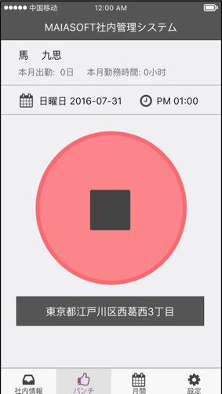
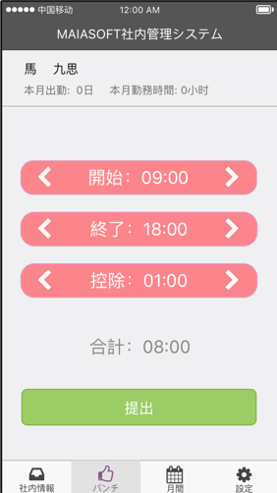
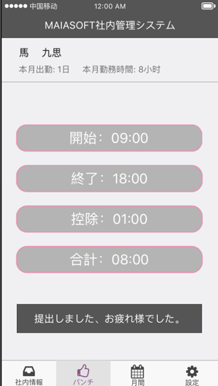

 |  | パンチ部分（P１） |  |  |  | パンチ部分（P２） |  |  | 提出部分（P３） |  |  | 提出部分（P４）

項目定義

 | パンチ部分（P１、P２）

 | 画面項目
 | No | 項目名称 |  | 分類 | 必須 | 桁数 | フォーマット | テーブル |  | フィールド | 備考
 | 1 | 画面全体 |  | バック グラウンド |  |  | bk #f0f0f2
 | 2 | 名前 |  | テキスト |  |  | 18pt 黒
 | 3 | 本月出勤 |  | テキスト |  |  | 15pt #6e6e6e
 | 4 | 本月勤務時間 |  | テキスト |  |  | 15pt #6e6e6e
 | 5 | パンチ（P１） |  | ボータン |  |  |  |  |  |  | start.jpg パンチ処理
 | 6 | パンチ（P２） |  | ボータン |  |  |  |  |  |  | stop.jpg パンチ処理
 | 7 | 地域情報 |  | テキスト |  |  | bk:#555555 18pt 白 |  |  |  | 処理３

 | 提出部分（P３、P４）

 | 画面項目
 | No | 項目名称 |  | 分類 | 必須 | 桁数 | フォーマット | テーブル |  | フィールド | 備考
 | 1 | 画面全体 |  | バック グラウンド |  |  | bk #f0f0f2
 | 2 | 名前 |  | テキスト |  |  | 18pt 黒
 | 3 | 本月出勤 |  | テキスト |  |  | 15pt #6e6e6e
 | 4 | 本月勤務時間 |  | テキスト |  |  | 15pt #6e6e6e
 | 5 | ＜ |  | ボータン |  |  | 30pt 白 |  |  |  | ＜処理
 | 6 | 開始 |  | テキスト |  |  | bk:#fd7a81 25pt 白
 | 7 | ＞ |  | ボータン |  |  | 30pt 白 |  |  |  | ＞処理
 | 8 | ＜ |  | ボータン |  |  | 30pt 白 |  |  |  | ＜処理に参照
 | 9 | 終了 |  | テキスト |  |  | bk:#fd7a81 25pt 白
 | 10 | ＞ |  | ボータン |  |  | 30pt 白 |  |  |  | ＞処理に参照
 | 11 | ＜ |  | ボータン |  |  | 30pt 白 |  |  |  | ＜処理に参照
 | 12 | 控除 |  | テキスト |  |  | bk:#fd7a81 25pt 白
 | 13 | ＞ |  | ボータン |  |  | 30pt 白 |  |  |  | ＞処理に参照
 | 14 | 合計 |  | テキスト |  |  | 25pt #888888
 | 15 | 提出 |  | ボータン |  |  | pk:#9ccc65 20pt 白 |  |  |  | 提出処理
 | 16 | 開始（P４） |  | テキスト |  |  | bk:#adadad 25pt 白
 | 17 | 終了（P４） |  | テキスト |  |  | bk:#adadad 25pt 白
 | 18 | 控除（P４） |  | テキスト |  |  | bk:#adadad 25pt 白
 | 19 | 合計（P４） |  | テキスト |  |  | bk:#adadad 25pt 白
 | 20 | 提出成功メッセージ |  | テキスト |  |  | bk:#555555 18pt 白 |  |  |  | 提出しました、お疲れ様でした。

イベント処理

 | 名前
 |  | Select ….
 | 本月出勤
 |  | Select ….
 | 本月勤務時間
 |  | Select ….
 | パンチボータン押す時、イベント処理

 |  |  | 時間、地域情報をDBに追加する
 |  |  | 時間情報をローカルsqliteに追加する

 | 処理２

 | 処理３

 | 処理４

 | 処理５

 | 処理６

社内情報
画面定義

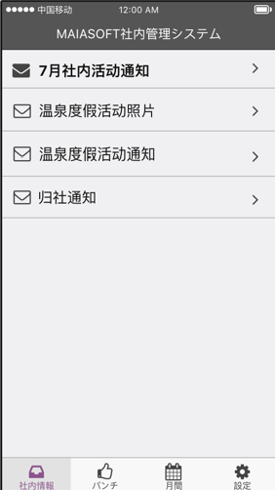

項目定義

 | 画面項目
 | No | 項目名称 | 分類 | 必須 | 桁数 | フォーマット | テーブル | フィールド | 備考
 | 1
 | 2
 | 3
 | 4

イベント処理

情報詳細
画面定義

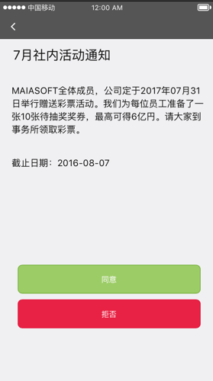
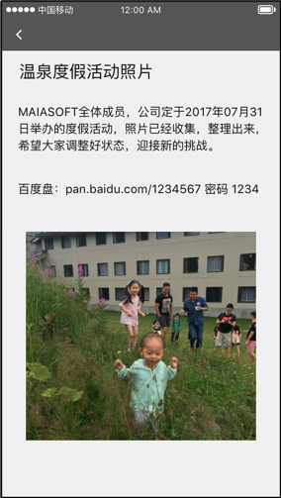
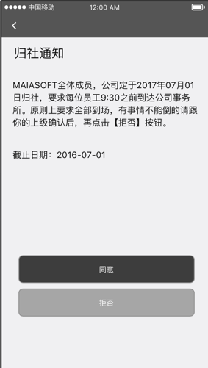

項目定義

 | 画面項目
 | No | 項目名称 | 分類 | 必須 | 桁数 | フォーマット | テーブル | フィールド | 備考
 | 1
 | 2
 | 3
 | 4

イベント処理

月報
画面定義

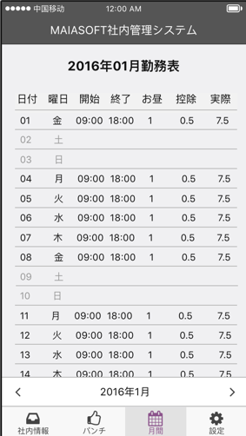
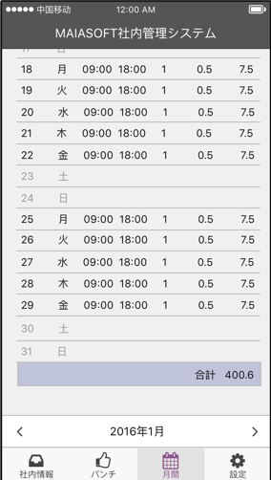

項目定義

 | 画面項目
 | No | 項目名称 | 分類 | 必須 | 桁数 | フォーマット | テーブル | フィールド | 備考
 | 1
 | 2
 | 3
 | 4

イベント処理

設定
画面定義

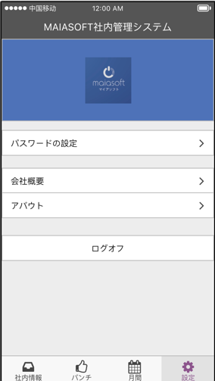

項目定義

 | 画面項目
 | No | 項目名称 |  | 分類 | 必須 | 桁数 | フォーマット | テーブル | フィールド | 備考
 | 1 | 画面全体 |  | バック グラウンド |  |  | bk #f0f0f2
 | 2 | 画面全体 |  | Logo |  |  | bk:4e72b8 |  |  | logo.jpg
 | 3 | パスワードの設定 |  | メニュー |  |  | bk:ffffff 15pt |  |  | 「パスワードの設定」画面に遷移
 | 4 | 会社概要 |  | メニュー |  |  | bk:ffffff 15pt |  |  | 「会社概要」画面に遷移
 | 5 | アバウト |  | メニュー |  |  | bk:ffffff 15pt |  |  | 「アバウト」画面に遷移
 | 6 | ログオフ |  | メニュー |  |  | bk:ffffff 15pt |  |  | 「登録」画面に遷移

イベント処理

 | 「ログオフ」のメニューを押す、登録画面に戻る
 |  |  | ログオフ前に、ローカルsqliteに登録された情報を削除する

パスワードの設定
画面定義

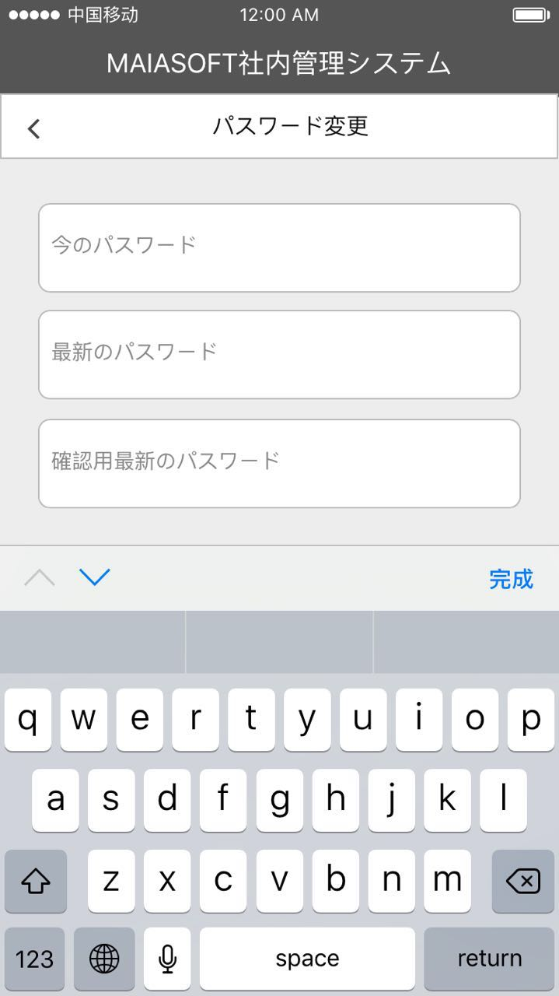
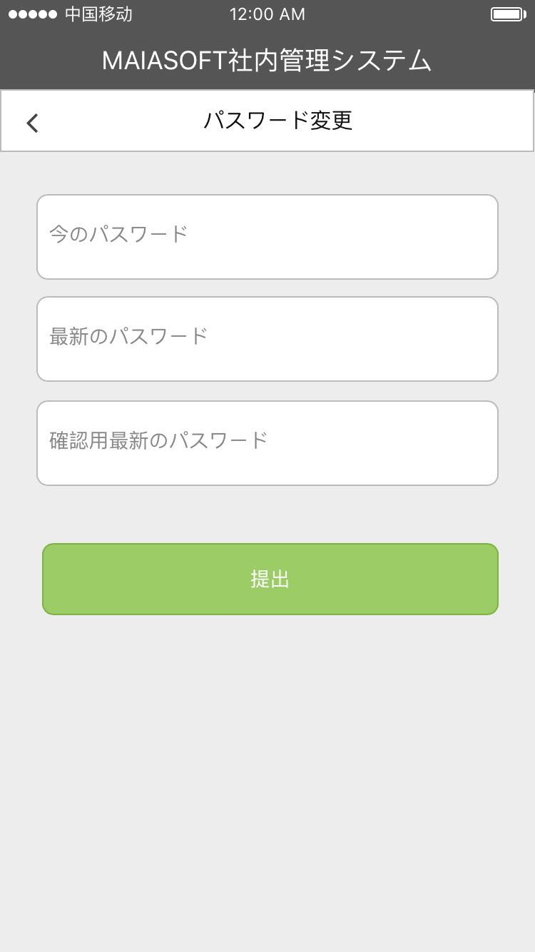

項目定義

 | 画面項目
 | No | 項目名称 |  |  |  |  | 分類 | 必須 | 桁数 | フォーマット | テーブル | フィールド | 備考
 | 1 | 画面全体 |  |  |  |  | バック グラウンド |  |  | bk #f0f0f2
 | 2 | タイトル |  |  |  |  | テキスト |  |  | 15pt 黒 |  |  | パスワードの設定
 | 3 | 今のパスワード |  |  |  |  | テキスト入力 | ○ | 20 | 14pt 黒 | Users | pwd | デフォルト設定：今のパスワード #888888 暗号化
 | 4 | 最新のパスワード |  |  |  |  | テキスト入力 | ○ | 20 | 14pt 黒 | Users | pwd | デフォルト設定：最新のパスワード #888888 暗号化
 | 5 | 確認用最新のパスワード |  |  |  |  | テキスト入力 | ○ | 20 | 14pt 黒 | Users | pwd | デフォルト設定：確認用最新のパスワード #888888 暗号化
 | 6 | キーボード |  |  |  |  | キーボード |  |  |  |  |  | 英語のキーボード
 | 7 | 提出 |  |  |  |  | ボータン |  |  | bk:9ccc65 14pt 白 |  |  | イベント処理部分に参照

イベント処理

 | 提出ボータン押す時、イベント処理

 | 条件分岐開始
 |  |  | 今のパスワード、最新のパスワード、確認用最新のパスワードが空白場合
 |  |  |  | 画面に、「パスワードを入力してください」を提示する
 |  |  | 最新のパスワード、確認用最新のパスワードが不一致場合
 |  |  |  | 画面に、「最新のパスワードを確認してください」を提示する
 |  |  |  | 画面に、最新のパスワードと確認用最新のパスワードが空白に設定する
 |  |  | 上記以外、パスワードの検証
 |  |  |  | 今のパスワードの値が暗号化処理し（SHA2予定）、120桁文字列を作成する
 |  |  |  | サーバーにパスワードの正確性を判断する（select pwd from users where username = #username#）
 |  |  |  |  | 正しい場合
 |  |  |  |  |  | 最新のパスワードの値が暗号化処理し（SHA2予定）、120桁文字列を作成する -> #password#
 |  |  |  |  |  | サーバーに最新のパスワードを更新する（update users set pwd = #password# where username = #username#）
 |  |  |  |  |  | 画面に、「パスワードを更新しました」を提示する
 | 条件分岐終了

会社概要
画面定義

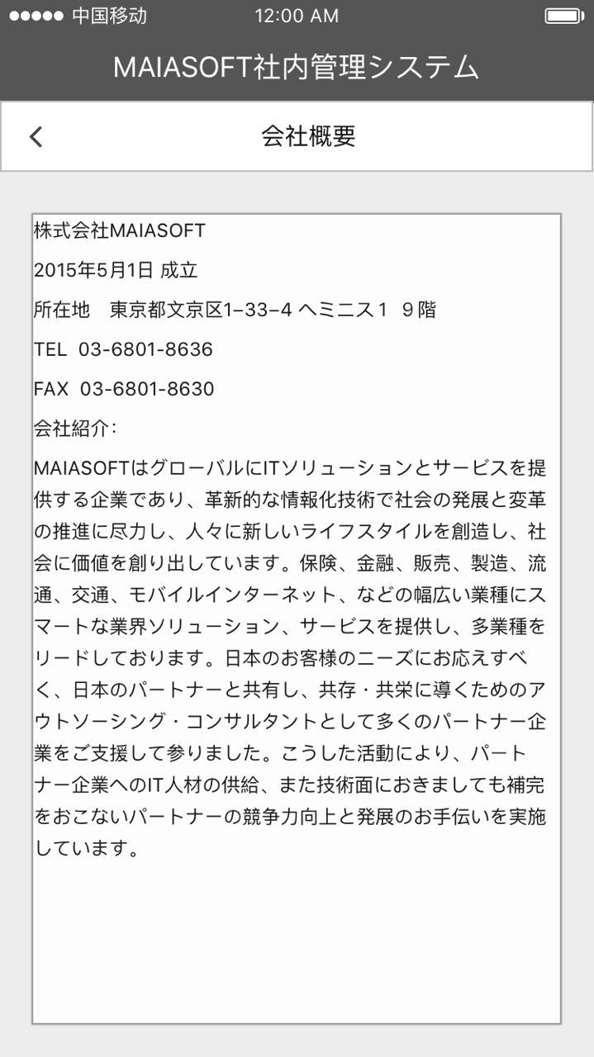

項目定義

 | 画面項目
 | No | 項目名称 | 分類 | 必須 | 桁数 | フォーマット | テーブル | フィールド | 備考
 | 1 | 画面全体 | バック グラウンド |  |  | bk #f0f0f2
 | 2 | タイトル | テキスト |  |  | 15pt 黒 |  |  | 会社概要
 | 3 | ＜ | ボタン |  |  |  |  |  | 設定画面に戻る
 | 4 | テキストアリア | テキスト |  |  | 12pt 黒 |  |  | 会社概要詳細

イベント処理

 | 「＜」ボタンを押す、設定画面に戻る
 | 会社概要について、以下の内容にご参照ください

 | 株式会社MAIASOFT
 | 2015年5月1日 成立
 | 所在地 東京都文京区1−33−4 ヘミニス１ ９階
 | TEL 03-6801-8636
 | FAX 03-6801-8630
 | 会社紹介：

 | MAIASOFTはグローバルにITソリューションとサービスを提供する企業であり、革新的な情報化技術で社会の発展と変革の推進に尽力し、人々に新しいライフスタイルを創造し、社会に価値を創り出しています。保険、金融、販売、製造、流通、交通、モバイルインターネット、などの幅広い業種にスマートな業界ソリューション、サービスを提供し、多業種をリードしております。日本のお客様のニーズにお応えすべく、日本のパートナーと共有し、共存・共栄に導くためのアウトソーシング・コンサルタントとして多くのパートナー企業をご支援して参りました。こうした活動により、パートナー企業へのIT人材の供給、また技術面におきましても補完をおこないパートナーの競争力向上と発展のお手伝いを実施しています。

アバウト
画面定義

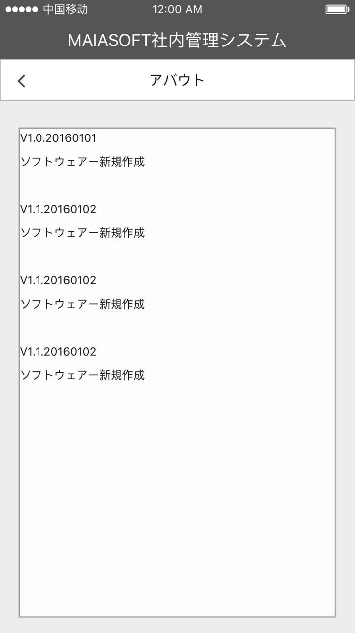

項目定義

 | 画面項目
 | No | 項目名称 | 分類 | 必須 | 桁数 | フォーマット | テーブル | フィールド | 備考
 | 1 | 画面全体 | バック グラウンド |  |  | bk #f0f0f2
 | 2 | タイトル | テキスト |  |  | 15pt 黒 |  |  | アバウト
 | 3 | ＜ | ボタン |  |  |  |  |  | 設定画面に戻る
 | 4 | テキストアリア | テキスト |  |  | 12pt 黒 |  |  | バージョンアプディト情報

イベント処理

 | 「＜」ボタンを押す、設定画面に戻る
 | バージョン情報について、APPバージョン更新する時、最新のバージョン番号と更新内容を添付する

